2330
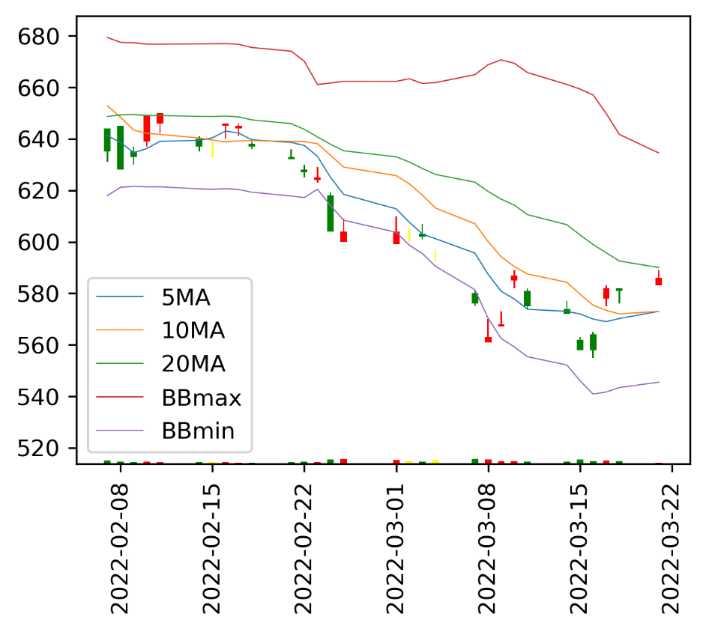
09:00
09:01 | 587
09:02 | 587
09:03 | 586
09:04 | 587
09:05 | 588
09:06 | 588
09:07 | 587
09:08 | 587
09:09 | 586
09:10 | 586
09:11 | 585
09:12 | 586
09:13 | 587
09:14 | 587
09:15 | 585
09:16 | 585
09:17 | 586
09:18 | 586
09:19 | 587
09:20 | 587
09:21 | 587
09:22 | 587
09:23 | 586
09:24 | 585
09:25 | 586
09:26 | 585
09:27 | 586
09:28 | 586
09:29 | 586
09:30 | 587
09:31 | 586
09:32 | 587
09:33 | 586
09:34 | 587
09:35 | 587
09:36 | 587
09:37 | 587
09:38 | 587
09:39 | 586
09:40 | 587
09:41 | 588
09:42 | 588
09:43 | 588
09:44 | 588
09:45 | 587
09:46 | 587
09:47 | 587
09:48 | 588
09:49 | 587
...
個股名稱 | 昨日收盤價 | 目前成交價 | 漲跌幅 | 每分鐘 | 即時股價
台積電 | 590 | 591 | 0.17% | 09:00
 |  |  |  | 09:01 | 587
五檔 |  |  |  | 09:02 | 587
買量 | 買價 | 賣價 | 賣量 | 09:03 | 586
170 | 590 | 591 | 35 | 09:04 | 587
168 | 589 | 592 | 837 | 09:05 | 588
773 | 588 | 593 | 946 | 09:06 | 588
426 | 587 | 594 | 829 | 09:07 | 587
499 | 586 | 595 | 1028 | 09:08 | 587
 |  |  |  | 09:09 | 586
上次更新時間 | 2022-03-24T13:30:00.000+08:00 |  |  | 09:10 | 586
 |  |  |  | 09:11 | 585
 |  |  |  | 09:12 | 586
 |  |  |  | 09:13 | 587
 |  |  |  | 09:14 | 587
 |  |  |  | 09:15 | 585
 |  |  |  | 09:16 | 585
 |  |  |  | 09:17 | 586
 |  |  |  | 09:18 | 586
 |  |  |  | 09:19 | 587
 |  |  |  | 09:20 | 587
 |  |  |  | 09:21 | 587
 |  |  |  | 09:22 | 587
 |  |  |  | 09:23 | 586
 |  |  |  | 09:24 | 585
 |  |  |  | 09:25 | 586
 |  |  |  | 09:26 | 585
 |  |  |  | 09:27 | 586
 |  |  |  | 09:28 | 586
 |  |  |  | 09:29 | 586
 |  |  |  | 09:30 | 587
 |  |  |  | 09:31 | 586
 |  |  |  | 09:32 | 587
 |  |  |  | 09:33 | 586
 |  |  |  | 09:34 | 587
 |  |  |  | 09:35 | 587
 |  |  |  | 09:36 | 587
 |  |  |  | 09:37 | 587
 |  |  |  | 09:38 | 587
 |  |  |  | 09:39 | 586
 |  |  |  | 09:40 | 587
 |  |  |  | 09:41 | 588
 |  |  |  | 09:42 | 588
 |  |  |  | 09:43 | 588
 |  |  |  | 09:44 | 588
 |  |  |  | 09:45 | 587
 |  |  |  | 09:46 | 587
 |  |  |  | 09:47 | 587
 |  |  |  | 09:48 | 588
 |  |  |  | 09:49 | 587
 |  |  |  | 09:50 | 589
 |  |  |  | 09:51 | 589
 |  |  |  | 09:52 | 589
 |  |  |  | 09:53 | 589
 |  |  |  | 09:54 | 590
 |  |  |  | 09:55 | 590
 |  |  |  | 09:56 | 589
 |  |  |  | 09:57 | 589
 |  |  |  | 09:58 | 590
 |  |  |  | 09:59 | 590
 |  |  |  | 10:00 | 588
 |  |  |  | 10:01 | 588
 |  |  |  | 10:02 | 588
 |  |  |  | 10:03 | 588
 |  |  |  | 10:04 | 587
 |  |  |  | 10:05 | 588
 |  |  |  | 10:06 | 587
 |  |  |  | 10:07 | 588
 |  |  |  | 10:08 | 588
 |  |  |  | 10:09 | 588
 |  |  |  | 10:10 | 588
 |  |  |  | 10:11 | 588
 |  |  |  | 10:12 | 588
 |  |  |  | 10:13 | 588
 |  |  |  | 10:14 | 588
 |  |  |  | 10:15 | 588
 |  |  |  | 10:16 | 588
 |  |  |  | 10:17 | 588
 |  |  |  | 10:18 | 588
 |  |  |  | 10:19 | 588
 |  |  |  | 10:20 | 588
 |  |  |  | 10:21 | 588
 |  |  |  | 10:22 | 587
 |  |  |  | 10:23 | 587
 |  |  |  | 10:24 | 587
 |  |  |  | 10:25 | 588
 |  |  |  | 10:26 | 587
 |  |  |  | 10:27 | 587
 |  |  |  | 10:28 | 588
 |  |  |  | 10:29 | 588
 |  |  |  | 10:30 | 588
 |  |  |  | 10:31 | 587
 |  |  |  | 10:32 | 588
 |  |  |  | 10:33 | 587
 |  |  |  | 10:34 | 588
 |  |  |  | 10:35 | 588
 |  |  |  | 10:36 | 588
 |  |  |  | 10:37 | 588
 |  |  |  | 10:38 | 588
 |  |  |  | 10:39 | 588
 |  |  |  | 10:40 | 588
 |  |  |  | 10:41 | 588
 |  |  |  | 10:42 | 588
 |  |  |  | 10:43 | 588
 |  |  |  | 10:44 | 587
 |  |  |  | 10:45 | 588
 |  |  |  | 10:46 | 589
 |  |  |  | 10:47 | 589
 |  |  |  | 10:48 | 588
 |  |  |  | 10:49 | 588
 |  |  |  | 10:50 | 589
 |  |  |  | 10:51 | 588
 |  |  |  | 10:52 | 588
 |  |  |  | 10:53 | 588
 |  |  |  | 10:54 | 588
 |  |  |  | 10:55 | 589
 |  |  |  | 10:56 | 588
 |  |  |  | 10:57 | 588
 |  |  |  | 10:58 | 588
 |  |  |  | 10:59 | 588
 |  |  |  | 11:00 | 589
 |  |  |  | 11:01 | 589
 |  |  |  | 11:02 | 588
 |  |  |  | 11:03 | 588
 |  |  |  | 11:04 | 588
 |  |  |  | 11:05 | 588
 |  |  |  | 11:06 | 588
 |  |  |  | 11:07 | 588
 |  |  |  | 11:08 | 588
 |  |  |  | 11:09 | 588
 |  |  |  | 11:10 | 588
 |  |  |  | 11:11 | 589
 |  |  |  | 11:12 | 589
 |  |  |  | 11:13 | 589
 |  |  |  | 11:14 | 589
 |  |  |  | 11:15 | 589
 |  |  |  | 11:16 | 589
 |  |  |  | 11:17 | 590
 |  |  |  | 11:18 | 590
 |  |  |  | 11:19 | 589
 |  |  |  | 11:20 | 589
 |  |  |  | 11:21 | 589
 |  |  |  | 11:22 | 590
 |  |  |  | 11:23 | 589
 |  |  |  | 11:24 | 589
 |  |  |  | 11:25 | 589
 |  |  |  | 11:26 | 589
 |  |  |  | 11:27 | 588
 |  |  |  | 11:28 | 588
 |  |  |  | 11:29 | 589
 |  |  |  | 11:30 | 589
 |  |  |  | 11:31 | 588
 |  |  |  | 11:32 | 589
 |  |  |  | 11:33 | 590
 |  |  |  | 11:34 | 590
 |  |  |  | 11:35 | 589
 |  |  |  | 11:36 | 589
 |  |  |  | 11:37 | 589
 |  |  |  | 11:38 | 589
 |  |  |  | 11:39 | 589
 |  |  |  | 11:40 | 589
 |  |  |  | 11:41 | 590
 |  |  |  | 11:42 | 589
 |  |  |  | 11:43 | 590
 |  |  |  | 11:44 | 589
 |  |  |  | 11:45 | 590
 |  |  |  | 11:46 | 590
 |  |  |  | 11:47 | 589
 |  |  |  | 11:48 | 590
 |  |  |  | 11:49 | 590
 |  |  |  | 11:50 | 589
 |  |  |  | 11:51 | 590
 |  |  |  | 11:52 | 590
 |  |  |  | 11:53 | 590
 |  |  |  | 11:54 | 590
 |  |  |  | 11:55 | 590
 |  |  |  | 11:56 | 590
 |  |  |  | 11:57 | 590
 |  |  |  | 11:58 | 590
 |  |  |  | 11:59 | 589
 |  |  |  | 12:00 | 589
 |  |  |  | 12:01 | 590
 |  |  |  | 12:02 | 589
 |  |  |  | 12:03 | 589
 |  |  |  | 12:04 | 590
 |  |  |  | 12:05 | 590
 |  |  |  | 12:06 | 590
 |  |  |  | 12:07 | 589
 |  |  |  | 12:08 | 590
 |  |  |  | 12:09 | 590
 |  |  |  | 12:10 | 590
 |  |  |  | 12:11 | 591
 |  |  |  | 12:12 | 590
 |  |  |  | 12:13 | 590
 |  |  |  | 12:14 | 591
 |  |  |  | 12:15 | 591
 |  |  |  | 12:16 | 591
 |  |  |  | 12:17 | 590
 |  |  |  | 12:18 | 591
 |  |  |  | 12:19 | 590
 |  |  |  | 12:20 | 591
 |  |  |  | 12:21 | 590
 |  |  |  | 12:22 | 591
 |  |  |  | 12:23 | 590
 |  |  |  | 12:24 | 590
 |  |  |  | 12:25 | 591
 |  |  |  | 12:26 | 591
 |  |  |  | 12:27 | 591
 |  |  |  | 12:28 | 590
 |  |  |  | 12:29 | 590
 |  |  |  | 12:30 | 591
 |  |  |  | 12:31 | 591
 |  |  |  | 12:32 | 590
 |  |  |  | 12:33 | 590
 |  |  |  | 12:34 | 591
 |  |  |  | 12:35 | 590
 |  |  |  | 12:36 | 590
 |  |  |  | 12:37 | 591
 |  |  |  | 12:38 | 591
 |  |  |  | 12:39 | 591
 |  |  |  | 12:40 | 591
 |  |  |  | 12:41 | 590
 |  |  |  | 12:42 | 591
 |  |  |  | 12:43 | 591
 |  |  |  | 12:44 | 590
 |  |  |  | 12:45 | 591
 |  |  |  | 12:46 | 591
 |  |  |  | 12:47 | 591
 |  |  |  | 12:48 | 591
 |  |  |  | 12:49 | 591
 |  |  |  | 12:50 | 591
 |  |  |  | 12:51 | 590
 |  |  |  | 12:52 | 591
 |  |  |  | 12:53 | 591
 |  |  |  | 12:54 | 591
 |  |  |  | 12:55 | 591
 |  |  |  | 12:56 | 590
 |  |  |  | 12:57 | 591
 |  |  |  | 12:58 | 591
 |  |  |  | 12:59 | 591
 |  |  |  | 13:00 | 591
 |  |  |  | 13:01 | 591
 |  |  |  | 13:02 | 591
 |  |  |  | 13:03 | 590
 |  |  |  | 13:04 | 591
 |  |  |  | 13:05 | 591
 |  |  |  | 13:06 | 591
 |  |  |  | 13:07 | 590
 |  |  |  | 13:08 | 591
 |  |  |  | 13:09 | 591
 |  |  |  | 13:10 | 591
 |  |  |  | 13:11 | 591
 |  |  |  | 13:12 | 591
 |  |  |  | 13:13 | 590
 |  |  |  | 13:14 | 590
 |  |  |  | 13:15 | 591
 |  |  |  | 13:16 | 591
 |  |  |  | 13:17 | 591
 |  |  |  | 13:18 | 591
 |  |  |  | 13:19 | 591
 |  |  |  | 13:20 | 591
 |  |  |  | 13:21 | 591
 |  |  |  | 13:22 | 590
 |  |  |  | 13:23 | 591
 |  |  |  | 13:24 | 590
 |  |  |  | 13:25 | 591
 |  |  |  | 13:26 | 591
 |  |  |  | 13:27 | 591
 |  |  |  | 13:28 | 591
 |  |  |  | 13:29 | 591
 |  |  |  | 13:30 | 591

2454
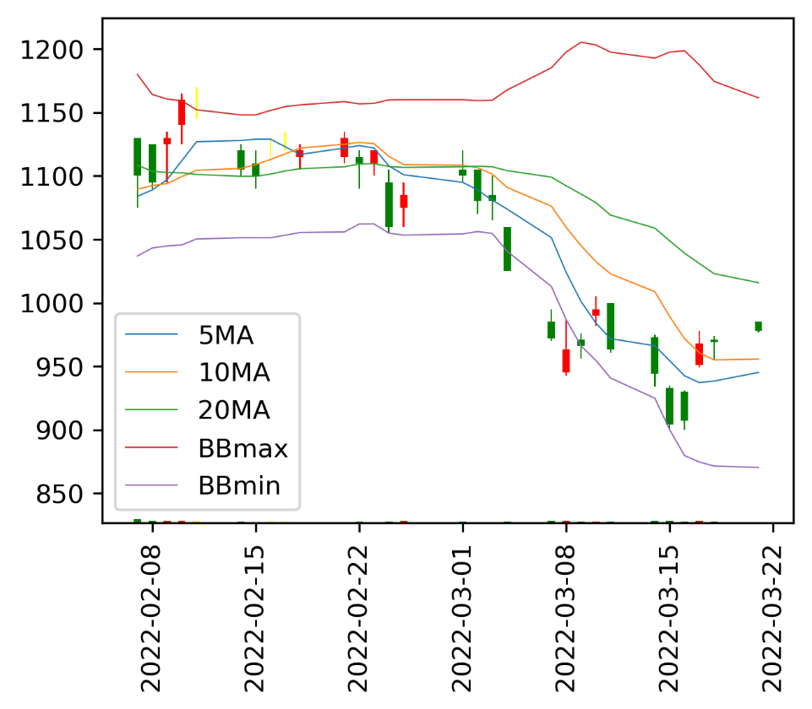
09:00
09:01 | 970
09:02 | 970
09:03 | 974
09:04 | 972
09:05 | 975
09:06 | 976
09:07 | 977
09:08 | 974
09:09 | 975
09:10 | 974
09:11 | 974
09:12 | 973
09:13 | 974
09:14 | 974
09:15 | 971
09:16 | 972
09:17 | 971
09:18 | 973
09:19 | 971
09:20 | 968
09:21 | 970
09:22 | 969
09:23 | 970
09:24 | 970
09:25 | 969
09:26 | 970
09:27 | 970
09:28 | 969
09:29 | 970
09:30 | 969
09:31 | 969
09:32 | 970
09:33 | 970
09:34 | 970
09:35 | 971
09:36 | 971
09:37 | 970
09:38 | 972
09:39 | 971
09:40 | 970
09:41 | 971
09:42 | 972
09:43 | 973
09:44 | 973
09:45 | 972
09:46 | 974
09:47 | 973
09:48 | 974
09:49 | 975
...
個股名稱 | 昨日收盤價 | 目前成交價 | 漲跌幅 | 每分鐘 | 即時股價
聯發科 | 977 | 972 | -0.51% | 09:00
 |  |  |  | 09:01 | 970
五檔 |  |  |  | 09:02 | 970
買量 | 買價 | 賣價 | 賣量 | 09:03 | 974
1 | 971 | 972 | 9 | 09:04 | 972
9 | 970 | 973 | 83 | 09:05 | 975
17 | 969 | 974 | 86 | 09:06 | 976
29 | 968 | 975 | 101 | 09:07 | 977
73 | 967 | 976 | 77 | 09:08 | 974
 |  |  |  | 09:09 | 975
上次更新時間 | 2022-03-24T13:30:00.000+08:00 |  |  | 09:10 | 974
 |  |  |  | 09:11 | 974
 |  |  |  | 09:12 | 973
 |  |  |  | 09:13 | 974
 |  |  |  | 09:14 | 974
 |  |  |  | 09:15 | 971
 |  |  |  | 09:16 | 972
 |  |  |  | 09:17 | 971
 |  |  |  | 09:18 | 973
 |  |  |  | 09:19 | 971
 |  |  |  | 09:20 | 968
 |  |  |  | 09:21 | 970
 |  |  |  | 09:22 | 969
 |  |  |  | 09:23 | 970
 |  |  |  | 09:24 | 970
 |  |  |  | 09:25 | 969
 |  |  |  | 09:26 | 970
 |  |  |  | 09:27 | 970
 |  |  |  | 09:28 | 969
 |  |  |  | 09:29 | 970
 |  |  |  | 09:30 | 969
 |  |  |  | 09:31 | 969
 |  |  |  | 09:32 | 970
 |  |  |  | 09:33 | 970
 |  |  |  | 09:34 | 970
 |  |  |  | 09:35 | 971
 |  |  |  | 09:36 | 971
 |  |  |  | 09:37 | 970
 |  |  |  | 09:38 | 972
 |  |  |  | 09:39 | 971
 |  |  |  | 09:40 | 970
 |  |  |  | 09:41 | 971
 |  |  |  | 09:42 | 972
 |  |  |  | 09:43 | 973
 |  |  |  | 09:44 | 973
 |  |  |  | 09:45 | 972
 |  |  |  | 09:46 | 974
 |  |  |  | 09:47 | 973
 |  |  |  | 09:48 | 974
 |  |  |  | 09:49 | 975
 |  |  |  | 09:50 | 973
 |  |  |  | 09:51 | 973
 |  |  |  | 09:52 | 974
 |  |  |  | 09:53 | 973
 |  |  |  | 09:54 | 973
 |  |  |  | 09:55 | 974
 |  |  |  | 09:56 | 972
 |  |  |  | 09:57 | 972
 |  |  |  | 09:58 | 972
 |  |  |  | 09:59 | 973
 |  |  |  | 10:00 | 973
 |  |  |  | 10:01 | 972
 |  |  |  | 10:02 | 972
 |  |  |  | 10:03 | 971
 |  |  |  | 10:04 | 972
 |  |  |  | 10:05 | 971
 |  |  |  | 10:06 | 970
 |  |  |  | 10:07 | 970
 |  |  |  | 10:08 | 970
 |  |  |  | 10:09 | 971
 |  |  |  | 10:10 | 970
 |  |  |  | 10:11 | 970
 |  |  |  | 10:12 | 970
 |  |  |  | 10:13 | 970
 |  |  |  | 10:14 | 971
 |  |  |  | 10:15 | 969
 |  |  |  | 10:16 | 970
 |  |  |  | 10:17 | 971
 |  |  |  | 10:18 | 970
 |  |  |  | 10:19 | 970
 |  |  |  | 10:20 | 971
 |  |  |  | 10:21 | 971
 |  |  |  | 10:22 | 971
 |  |  |  | 10:23 | 970
 |  |  |  | 10:24 | 970
 |  |  |  | 10:25 | 970
 |  |  |  | 10:26 | 971
 |  |  |  | 10:27 | 971
 |  |  |  | 10:28 | 970
 |  |  |  | 10:29 | 970
 |  |  |  | 10:30 | 971
 |  |  |  | 10:31 | 971
 |  |  |  | 10:32 | 971
 |  |  |  | 10:33 | 970
 |  |  |  | 10:34 | 970
 |  |  |  | 10:35 | 970
 |  |  |  | 10:36 | 970
 |  |  |  | 10:37 | 971
 |  |  |  | 10:38 | 970
 |  |  |  | 10:39 | 971
 |  |  |  | 10:40 | 970
 |  |  |  | 10:41 | 970
 |  |  |  | 10:42 | 970
 |  |  |  | 10:43 | 970
 |  |  |  | 10:44 | 970
 |  |  |  | 10:45 | 970
 |  |  |  | 10:46 | 970
 |  |  |  | 10:47 | 970
 |  |  |  | 10:48 | 970
 |  |  |  | 10:49 | 970
 |  |  |  | 10:50 | 970
 |  |  |  | 10:51 | 970
 |  |  |  | 10:52 | 970
 |  |  |  | 10:53 | 971
 |  |  |  | 10:54 | 970
 |  |  |  | 10:55 | 971
 |  |  |  | 10:56 | 971
 |  |  |  | 10:57 | 971
 |  |  |  | 10:58 | 972
 |  |  |  | 10:59 | 972
 |  |  |  | 11:00 | 971
 |  |  |  | 11:01 | 972
 |  |  |  | 11:02 | 971
 |  |  |  | 11:03 | 971
 |  |  |  | 11:04 | 971
 |  |  |  | 11:05 | 971
 |  |  |  | 11:06 | 971
 |  |  |  | 11:07 | 972
 |  |  |  | 11:08 | 971
 |  |  |  | 11:09 | 972
 |  |  |  | 11:10 | 972
 |  |  |  | 11:11 | 971
 |  |  |  | 11:12 | 972
 |  |  |  | 11:13 | 971
 |  |  |  | 11:14 | 972
 |  |  |  | 11:15 | 971
 |  |  |  | 11:16 | 972
 |  |  |  | 11:17 | 972
 |  |  |  | 11:18 | 971
 |  |  |  | 11:19 | 971
 |  |  |  | 11:20 | 971
 |  |  |  | 11:21 | 972
 |  |  |  | 11:22 | 971
 |  |  |  | 11:23 | 972
 |  |  |  | 11:24 | 972
 |  |  |  | 11:25 | 972
 |  |  |  | 11:26 | 971
 |  |  |  | 11:27 | 970
 |  |  |  | 11:28 | 970
 |  |  |  | 11:29 | 970
 |  |  |  | 11:30 | 970
 |  |  |  | 11:31 | 970
 |  |  |  | 11:32 | 969
 |  |  |  | 11:33 | 969
 |  |  |  | 11:34 | 969
 |  |  |  | 11:35 | 969
 |  |  |  | 11:36 | 970
 |  |  |  | 11:37 | 968
 |  |  |  | 11:38 | 968
 |  |  |  | 11:39 | 968
 |  |  |  | 11:40 | 968
 |  |  |  | 11:41 | 968
 |  |  |  | 11:42 | 968
 |  |  |  | 11:43 | 968
 |  |  |  | 11:44 | 969
 |  |  |  | 11:45 | 969
 |  |  |  | 11:46 | 969
 |  |  |  | 11:47 | 970
 |  |  |  | 11:48 | 968
 |  |  |  | 11:49 | 969
 |  |  |  | 11:50 | 968
 |  |  |  | 11:51 | 968
 |  |  |  | 11:52 | 969
 |  |  |  | 11:53 | 968
 |  |  |  | 11:54 | 968
 |  |  |  | 11:55 | 968
 |  |  |  | 11:56 | 968
 |  |  |  | 11:57 | 968
 |  |  |  | 11:58 | 968
 |  |  |  | 11:59 | 968
 |  |  |  | 12:00 | 969
 |  |  |  | 12:01 | 970
 |  |  |  | 12:02 | 969
 |  |  |  | 12:03 | 970
 |  |  |  | 12:04 | 970
 |  |  |  | 12:05 | 968
 |  |  |  | 12:06 | 968
 |  |  |  | 12:07 | 970
 |  |  |  | 12:08 | 969
 |  |  |  | 12:09 | 970
 |  |  |  | 12:10 | 968
 |  |  |  | 12:11 | 970
 |  |  |  | 12:12 | 969
 |  |  |  | 12:13 | 970
 |  |  |  | 12:14 | 971
 |  |  |  | 12:15 | 970
 |  |  |  | 12:16 | 970
 |  |  |  | 12:17 | 971
 |  |  |  | 12:18 | 970
 |  |  |  | 12:19 | 970
 |  |  |  | 12:20 | 971
 |  |  |  | 12:21 | 971
 |  |  |  | 12:22 | 970
 |  |  |  | 12:23 | 970
 |  |  |  | 12:24 | 971
 |  |  |  | 12:25 | 970
 |  |  |  | 12:26 | 971
 |  |  |  | 12:27 | 970
 |  |  |  | 12:28 | 970
 |  |  |  | 12:29 | 970
 |  |  |  | 12:30 | 971
 |  |  |  | 12:31 | 970
 |  |  |  | 12:32 | 970
 |  |  |  | 12:33 | 970
 |  |  |  | 12:34 | 969
 |  |  |  | 12:35 | 969
 |  |  |  | 12:36 | 969
 |  |  |  | 12:37 | 970
 |  |  |  | 12:38 | 969
 |  |  |  | 12:39 | 969
 |  |  |  | 12:40 | 969
 |  |  |  | 12:41 | 969
 |  |  |  | 12:42 | 969
 |  |  |  | 12:43 | 969
 |  |  |  | 12:44 | 969
 |  |  |  | 12:45 | 969
 |  |  |  | 12:46 | 970
 |  |  |  | 12:47 | 969
 |  |  |  | 12:48 | 969
 |  |  |  | 12:49 | 970
 |  |  |  | 12:50 | 969
 |  |  |  | 12:51 | 969
 |  |  |  | 12:52 | 970
 |  |  |  | 12:53 | 968
 |  |  |  | 12:54 | 968
 |  |  |  | 12:55 | 968
 |  |  |  | 12:56 | 970
 |  |  |  | 12:57 | 969
 |  |  |  | 12:58 | 969
 |  |  |  | 12:59 | 969
 |  |  |  | 13:00 | 969
 |  |  |  | 13:01 | 968
 |  |  |  | 13:02 | 968
 |  |  |  | 13:03 | 968
 |  |  |  | 13:04 | 969
 |  |  |  | 13:05 | 968
 |  |  |  | 13:06 | 968
 |  |  |  | 13:07 | 970
 |  |  |  | 13:08 | 969
 |  |  |  | 13:09 | 969
 |  |  |  | 13:10 | 969
 |  |  |  | 13:11 | 969
 |  |  |  | 13:12 | 969
 |  |  |  | 13:13 | 970
 |  |  |  | 13:14 | 969
 |  |  |  | 13:15 | 970
 |  |  |  | 13:16 | 970
 |  |  |  | 13:17 | 969
 |  |  |  | 13:18 | 970
 |  |  |  | 13:19 | 970
 |  |  |  | 13:20 | 969
 |  |  |  | 13:21 | 968
 |  |  |  | 13:22 | 969
 |  |  |  | 13:23 | 969
 |  |  |  | 13:24 | 969
 |  |  |  | 13:25 | 969
 |  |  |  | 13:26 | 969
 |  |  |  | 13:27 | 969
 |  |  |  | 13:28 | 969
 |  |  |  | 13:29 | 969
 |  |  |  | 13:30 | 972

2317
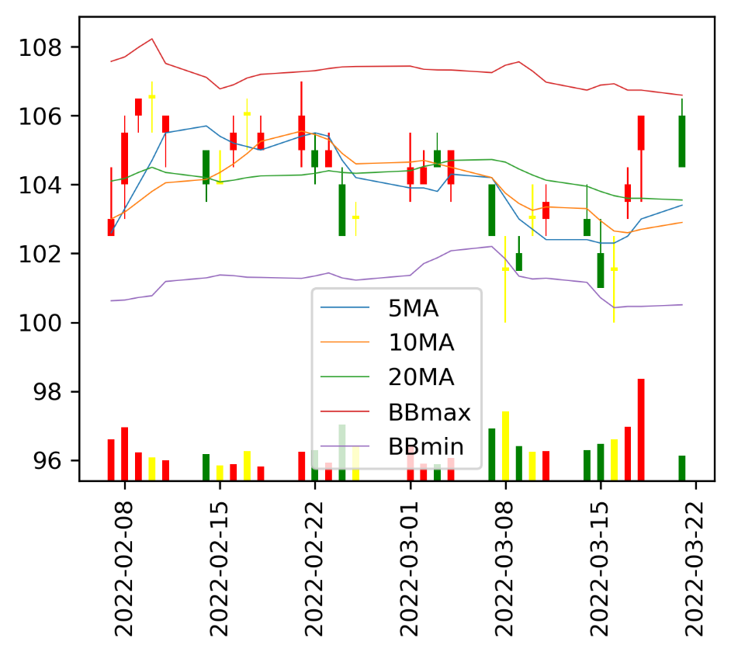
09:00
09:01 | 105
09:02 | 105.5
09:03 | 105
09:04 | 105.5
09:05 | 105.5
09:06 | 105.5
09:07 | 106
09:08 | 105.5
09:09 | 105.5
09:10 | 105.5
09:11 | 106
09:12 | 106
09:13 | 106
09:14 | 105.5
09:15 | 105.5
09:16 | 105.5
09:17 | 105.5
09:18 | 105
09:19 | 105.5
09:20 | 105.5
09:21 | 105.5
09:22 | 105.5
09:23 | 105.5
09:24 | 105.5
09:25 | 105.5
09:26 | 105
09:27 | 105
09:28 | 105.5
09:29 | 105.5
09:30 | 105
09:31 | 105
09:32 | 105.5
09:33 | 105
09:34 | 105
09:35 | 105
09:36 | 105
09:37 | 105
09:38 | 105.5
09:39 | 105
09:40 | 105
09:41 | 105.5
09:42 | 105.5
09:43 | 105.5
09:44 | 105
09:45 | 105
09:46 | 105
09:47 | 105
09:48 | 105.5
09:49 | 105.5
...
個股名稱 | 昨日收盤價 | 目前成交價 | 漲跌幅 | 每分鐘 | 即時股價
鴻海 | 105.5 | 106.5 | 0.95% | 09:00
 |  |  |  | 09:01 | 105
五檔 |  |  |  | 09:02 | 105.5
買量 | 買價 | 賣價 | 賣量 | 09:03 | 105
316 | 106.5 | 107 | 3990 | 09:04 | 105.5
2737 | 106 | 107.5 | 3378 | 09:05 | 105.5
2455 | 105.5 | 108 | 6728 | 09:06 | 105.5
5501 | 105 | 108.5 | 2343 | 09:07 | 106
6009 | 104.5 | 109 | 3048 | 09:08 | 105.5
 |  |  |  | 09:09 | 105.5
上次更新時間 | 2022-03-24T13:30:00.000+08:00 |  |  | 09:10 | 105.5
 |  |  |  | 09:11 | 106
 |  |  |  | 09:12 | 106
 |  |  |  | 09:13 | 106
 |  |  |  | 09:14 | 105.5
 |  |  |  | 09:15 | 105.5
 |  |  |  | 09:16 | 105.5
 |  |  |  | 09:17 | 105.5
 |  |  |  | 09:18 | 105
 |  |  |  | 09:19 | 105.5
 |  |  |  | 09:20 | 105.5
 |  |  |  | 09:21 | 105.5
 |  |  |  | 09:22 | 105.5
 |  |  |  | 09:23 | 105.5
 |  |  |  | 09:24 | 105.5
 |  |  |  | 09:25 | 105.5
 |  |  |  | 09:26 | 105
 |  |  |  | 09:27 | 105
 |  |  |  | 09:28 | 105.5
 |  |  |  | 09:29 | 105.5
 |  |  |  | 09:30 | 105
 |  |  |  | 09:31 | 105
 |  |  |  | 09:32 | 105.5
 |  |  |  | 09:33 | 105
 |  |  |  | 09:34 | 105
 |  |  |  | 09:35 | 105
 |  |  |  | 09:36 | 105
 |  |  |  | 09:37 | 105
 |  |  |  | 09:38 | 105.5
 |  |  |  | 09:39 | 105
 |  |  |  | 09:40 | 105
 |  |  |  | 09:41 | 105.5
 |  |  |  | 09:42 | 105.5
 |  |  |  | 09:43 | 105.5
 |  |  |  | 09:44 | 105
 |  |  |  | 09:45 | 105
 |  |  |  | 09:46 | 105
 |  |  |  | 09:47 | 105
 |  |  |  | 09:48 | 105.5
 |  |  |  | 09:49 | 105.5
 |  |  |  | 09:50 | 105
 |  |  |  | 09:51 | 105
 |  |  |  | 09:52 | 105
 |  |  |  | 09:53 | 105
 |  |  |  | 09:54 | 105
 |  |  |  | 09:55 | 105.5
 |  |  |  | 09:56 | 105
 |  |  |  | 09:57 | 105.5
 |  |  |  | 09:58 | 105
 |  |  |  | 09:59 | 105.5
 |  |  |  | 10:00 | 105
 |  |  |  | 10:01 | 105
 |  |  |  | 10:02 | 105
 |  |  |  | 10:03 | 105.5
 |  |  |  | 10:04 | 105
 |  |  |  | 10:05 | 105
 |  |  |  | 10:06 | 105.5
 |  |  |  | 10:07 | 105.5
 |  |  |  | 10:08 | 105
 |  |  |  | 10:09 | 105
 |  |  |  | 10:10 | 105
 |  |  |  | 10:11 | 105.5
 |  |  |  | 10:12 | 105
 |  |  |  | 10:13 | 105.5
 |  |  |  | 10:14 | 105.5
 |  |  |  | 10:15 | 105.5
 |  |  |  | 10:16 | 105
 |  |  |  | 10:17 | 105
 |  |  |  | 10:18 | 105.5
 |  |  |  | 10:19 | 105.5
 |  |  |  | 10:20 | 106
 |  |  |  | 10:21 | 106
 |  |  |  | 10:22 | 106
 |  |  |  | 10:23 | 105.5
 |  |  |  | 10:24 | 105.5
 |  |  |  | 10:25 | 105.5
 |  |  |  | 10:26 | 105.5
 |  |  |  | 10:27 | 106
 |  |  |  | 10:28 | 105.5
 |  |  |  | 10:29 | 106
 |  |  |  | 10:30 | 105.5
 |  |  |  | 10:31 | 105.5
 |  |  |  | 10:32 | 106
 |  |  |  | 10:33 | 105.5
 |  |  |  | 10:34 | 106
 |  |  |  | 10:35 | 106
 |  |  |  | 10:36 | 106
 |  |  |  | 10:37 | 106
 |  |  |  | 10:38 | 106
 |  |  |  | 10:39 | 105.5
 |  |  |  | 10:40 | 106.5
 |  |  |  | 10:41 | 106.5
 |  |  |  | 10:42 | 106.5
 |  |  |  | 10:43 | 106.5
 |  |  |  | 10:44 | 106
 |  |  |  | 10:45 | 106.5
 |  |  |  | 10:46 | 107
 |  |  |  | 10:47 | 107
 |  |  |  | 10:48 | 106.5
 |  |  |  | 10:49 | 107
 |  |  |  | 10:50 | 107.5
 |  |  |  | 10:51 | 107.5
 |  |  |  | 10:52 | 108
 |  |  |  | 10:53 | 107.5
 |  |  |  | 10:54 | 107.5
 |  |  |  | 10:55 | 107.5
 |  |  |  | 10:56 | 107.5
 |  |  |  | 10:57 | 107.5
 |  |  |  | 10:58 | 107.5
 |  |  |  | 10:59 | 107.5
 |  |  |  | 11:00 | 107.5
 |  |  |  | 11:01 | 107.5
 |  |  |  | 11:02 | 107
 |  |  |  | 11:03 | 107
 |  |  |  | 11:04 | 107.5
 |  |  |  | 11:05 | 107.5
 |  |  |  | 11:06 | 107.5
 |  |  |  | 11:07 | 107.5
 |  |  |  | 11:08 | 107.5
 |  |  |  | 11:09 | 107.5
 |  |  |  | 11:10 | 107.5
 |  |  |  | 11:11 | 107.5
 |  |  |  | 11:12 | 108
 |  |  |  | 11:13 | 108
 |  |  |  | 11:14 | 107.5
 |  |  |  | 11:15 | 108
 |  |  |  | 11:16 | 107.5
 |  |  |  | 11:17 | 108
 |  |  |  | 11:18 | 107.5
 |  |  |  | 11:19 | 107.5
 |  |  |  | 11:20 | 107.5
 |  |  |  | 11:21 | 107.5
 |  |  |  | 11:22 | 107
 |  |  |  | 11:23 | 107
 |  |  |  | 11:24 | 107
 |  |  |  | 11:25 | 107
 |  |  |  | 11:26 | 107
 |  |  |  | 11:27 | 106.5
 |  |  |  | 11:28 | 107
 |  |  |  | 11:29 | 107
 |  |  |  | 11:30 | 107
 |  |  |  | 11:31 | 107
 |  |  |  | 11:32 | 107
 |  |  |  | 11:33 | 106.5
 |  |  |  | 11:34 | 106.5
 |  |  |  | 11:35 | 107
 |  |  |  | 11:36 | 107
 |  |  |  | 11:37 | 107
 |  |  |  | 11:38 | 107
 |  |  |  | 11:39 | 106.5
 |  |  |  | 11:40 | 106.5
 |  |  |  | 11:41 | 107
 |  |  |  | 11:42 | 106.5
 |  |  |  | 11:43 | 106.5
 |  |  |  | 11:44 | 107
 |  |  |  | 11:45 | 106.5
 |  |  |  | 11:46 | 106.5
 |  |  |  | 11:47 | 106.5
 |  |  |  | 11:48 | 107
 |  |  |  | 11:49 | 107
 |  |  |  | 11:50 | 107
 |  |  |  | 11:51 | 106.5
 |  |  |  | 11:52 | 106.5
 |  |  |  | 11:53 | 107
 |  |  |  | 11:54 | 106.5
 |  |  |  | 11:55 | 107
 |  |  |  | 11:56 | 107
 |  |  |  | 11:57 | 107
 |  |  |  | 11:58 | 107
 |  |  |  | 11:59 | 107
 |  |  |  | 12:00 | 107
 |  |  |  | 12:01 | 107
 |  |  |  | 12:02 | 107
 |  |  |  | 12:03 | 107
 |  |  |  | 12:04 | 107
 |  |  |  | 12:05 | 106.5
 |  |  |  | 12:06 | 107
 |  |  |  | 12:07 | 107
 |  |  |  | 12:08 | 106.5
 |  |  |  | 12:09 | 107
 |  |  |  | 12:10 | 106.5
 |  |  |  | 12:11 | 107
 |  |  |  | 12:12 | 107
 |  |  |  | 12:13 | 107
 |  |  |  | 12:14 | 106.5
 |  |  |  | 12:15 | 106.5
 |  |  |  | 12:16 | 106.5
 |  |  |  | 12:17 | 106.5
 |  |  |  | 12:18 | 107
 |  |  |  | 12:19 | 107
 |  |  |  | 12:20 | 106.5
 |  |  |  | 12:21 | 106.5
 |  |  |  | 12:22 | 106.5
 |  |  |  | 12:23 | 106.5
 |  |  |  | 12:24 | 107
 |  |  |  | 12:25 | 107
 |  |  |  | 12:26 | 107
 |  |  |  | 12:27 | 107
 |  |  |  | 12:28 | 106.5
 |  |  |  | 12:29 | 107
 |  |  |  | 12:30 | 106.5
 |  |  |  | 12:31 | 107
 |  |  |  | 12:32 | 106.5
 |  |  |  | 12:33 | 106.5
 |  |  |  | 12:34 | 106.5
 |  |  |  | 12:35 | 107
 |  |  |  | 12:36 | 107
 |  |  |  | 12:37 | 107
 |  |  |  | 12:38 | 107
 |  |  |  | 12:39 | 107
 |  |  |  | 12:40 | 107
 |  |  |  | 12:41 | 106.5
 |  |  |  | 12:42 | 107
 |  |  |  | 12:43 | 107
 |  |  |  | 12:44 | 106.5
 |  |  |  | 12:45 | 107
 |  |  |  | 12:46 | 106.5
 |  |  |  | 12:47 | 106.5
 |  |  |  | 12:48 | 106.5
 |  |  |  | 12:49 | 107
 |  |  |  | 12:50 | 106.5
 |  |  |  | 12:51 | 107
 |  |  |  | 12:52 | 107
 |  |  |  | 12:53 | 107
 |  |  |  | 12:54 | 107
 |  |  |  | 12:55 | 106.5
 |  |  |  | 12:56 | 107
 |  |  |  | 12:57 | 107
 |  |  |  | 12:58 | 107
 |  |  |  | 12:59 | 107
 |  |  |  | 13:00 | 107
 |  |  |  | 13:01 | 107
 |  |  |  | 13:02 | 106.5
 |  |  |  | 13:03 | 106.5
 |  |  |  | 13:04 | 106.5
 |  |  |  | 13:05 | 106.5
 |  |  |  | 13:06 | 106.5
 |  |  |  | 13:07 | 107
 |  |  |  | 13:08 | 107
 |  |  |  | 13:09 | 107
 |  |  |  | 13:10 | 106.5
 |  |  |  | 13:11 | 107
 |  |  |  | 13:12 | 106.5
 |  |  |  | 13:13 | 106.5
 |  |  |  | 13:14 | 107
 |  |  |  | 13:15 | 106.5
 |  |  |  | 13:16 | 106.5
 |  |  |  | 13:17 | 106.5
 |  |  |  | 13:18 | 106
 |  |  |  | 13:19 | 106
 |  |  |  | 13:20 | 106
 |  |  |  | 13:21 | 106.5
 |  |  |  | 13:22 | 106
 |  |  |  | 13:23 | 106
 |  |  |  | 13:24 | 106
 |  |  |  | 13:25 | 106
 |  |  |  | 13:26 | 106
 |  |  |  | 13:27 | 106
 |  |  |  | 13:28 | 106
 |  |  |  | 13:29 | 106
 |  |  |  | 13:30 | 106.5

2303
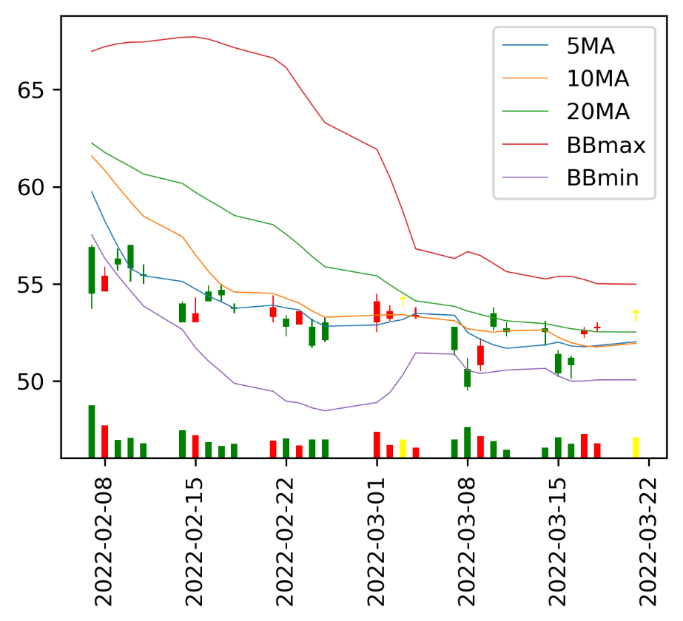
09:00
09:01 | 53
09:02 | 53
09:03 | 53.1
09:04 | 53.1
09:05 | 53
09:06 | 53.1
09:07 | 53.1
09:08 | 53.1
09:09 | 53
09:10 | 53.1
09:11 | 53.1
09:12 | 53
09:13 | 53.1
09:14 | 53.1
09:15 | 53.1
09:16 | 53
09:17 | 53.1
09:18 | 53.1
09:19 | 53.1
09:20 | 53.1
09:21 | 53.2
09:22 | 53.1
09:23 | 53.1
09:24 | 53.1
09:25 | 53
09:26 | 53.1
09:27 | 53
09:28 | 53
09:29 | 53.1
09:30 | 53.1
09:31 | 53
09:32 | 53
09:33 | 53.1
09:34 | 53.1
09:35 | 53
09:36 | 53.1
09:37 | 53.1
09:38 | 53.1
09:39 | 53.1
09:40 | 53.2
09:41 | 53.1
09:42 | 53.1
09:43 | 53.1
09:44 | 53.1
09:45 | 53.1
09:46 | 53.2
09:47 | 53.3
09:48 | 53.3
09:49 | 53.3
...
個股名稱 | 昨日收盤價 | 目前成交價 | 漲跌幅 | 每分鐘 | 即時股價
聯電 | 53.8 | 53.2 | -1.12% | 09:00
 |  |  |  | 09:01 | 53
五檔 |  |  |  | 09:02 | 53
買量 | 買價 | 賣價 | 賣量 | 09:03 | 53.1
554 | 53.2 | 53.3 | 2167 | 09:04 | 53.1
1008 | 53.1 | 53.4 | 1300 | 09:05 | 53
1499 | 53 | 53.5 | 1418 | 09:06 | 53.1
3624 | 52.9 | 53.6 | 814 | 09:07 | 53.1
4773 | 52.8 | 53.7 | 448 | 09:08 | 53.1
 |  |  |  | 09:09 | 53
上次更新時間 | 2022-03-24T13:30:00.000+08:00 |  |  | 09:10 | 53.1
 |  |  |  | 09:11 | 53.1
 |  |  |  | 09:12 | 53
 |  |  |  | 09:13 | 53.1
 |  |  |  | 09:14 | 53.1
 |  |  |  | 09:15 | 53.1
 |  |  |  | 09:16 | 53
 |  |  |  | 09:17 | 53.1
 |  |  |  | 09:18 | 53.1
 |  |  |  | 09:19 | 53.1
 |  |  |  | 09:20 | 53.1
 |  |  |  | 09:21 | 53.2
 |  |  |  | 09:22 | 53.1
 |  |  |  | 09:23 | 53.1
 |  |  |  | 09:24 | 53.1
 |  |  |  | 09:25 | 53
 |  |  |  | 09:26 | 53.1
 |  |  |  | 09:27 | 53
 |  |  |  | 09:28 | 53
 |  |  |  | 09:29 | 53.1
 |  |  |  | 09:30 | 53.1
 |  |  |  | 09:31 | 53
 |  |  |  | 09:32 | 53
 |  |  |  | 09:33 | 53.1
 |  |  |  | 09:34 | 53.1
 |  |  |  | 09:35 | 53
 |  |  |  | 09:36 | 53.1
 |  |  |  | 09:37 | 53.1
 |  |  |  | 09:38 | 53.1
 |  |  |  | 09:39 | 53.1
 |  |  |  | 09:40 | 53.2
 |  |  |  | 09:41 | 53.1
 |  |  |  | 09:42 | 53.1
 |  |  |  | 09:43 | 53.1
 |  |  |  | 09:44 | 53.1
 |  |  |  | 09:45 | 53.1
 |  |  |  | 09:46 | 53.2
 |  |  |  | 09:47 | 53.3
 |  |  |  | 09:48 | 53.3
 |  |  |  | 09:49 | 53.3
 |  |  |  | 09:50 | 53.3
 |  |  |  | 09:51 | 53.3
 |  |  |  | 09:52 | 53.3
 |  |  |  | 09:53 | 53.3
 |  |  |  | 09:54 | 53.3
 |  |  |  | 09:55 | 53.4
 |  |  |  | 09:56 | 53.3
 |  |  |  | 09:57 | 53.3
 |  |  |  | 09:58 | 53.3
 |  |  |  | 09:59 | 53.3
 |  |  |  | 10:00 | 53.1
 |  |  |  | 10:01 | 53.1
 |  |  |  | 10:02 | 53.1
 |  |  |  | 10:03 | 53.1
 |  |  |  | 10:04 | 53.2
 |  |  |  | 10:05 | 53.1
 |  |  |  | 10:06 | 53.1
 |  |  |  | 10:07 | 53.2
 |  |  |  | 10:08 | 53.1
 |  |  |  | 10:09 | 53.1
 |  |  |  | 10:10 | 53.1
 |  |  |  | 10:11 | 53.1
 |  |  |  | 10:12 | 53.2
 |  |  |  | 10:13 | 53
 |  |  |  | 10:14 | 53.1
 |  |  |  | 10:15 | 53.1
 |  |  |  | 10:16 | 53.1
 |  |  |  | 10:17 | 53
 |  |  |  | 10:18 | 53.1
 |  |  |  | 10:19 | 53
 |  |  |  | 10:20 | 53.1
 |  |  |  | 10:21 | 53.1
 |  |  |  | 10:22 | 53
 |  |  |  | 10:23 | 53.1
 |  |  |  | 10:24 | 53.1
 |  |  |  | 10:25 | 53.1
 |  |  |  | 10:26 | 53.1
 |  |  |  | 10:27 | 53.1
 |  |  |  | 10:28 | 53
 |  |  |  | 10:29 | 53.1
 |  |  |  | 10:30 | 53.1
 |  |  |  | 10:31 | 53.1
 |  |  |  | 10:32 | 53.1
 |  |  |  | 10:33 | 53.1
 |  |  |  | 10:34 | 53.1
 |  |  |  | 10:35 | 53.1
 |  |  |  | 10:36 | 53.1
 |  |  |  | 10:37 | 53.1
 |  |  |  | 10:38 | 53
 |  |  |  | 10:39 | 53.1
 |  |  |  | 10:40 | 53.1
 |  |  |  | 10:41 | 53.1
 |  |  |  | 10:42 | 53.1
 |  |  |  | 10:43 | 53.1
 |  |  |  | 10:44 | 53.1
 |  |  |  | 10:45 | 53.1
 |  |  |  | 10:46 | 53.1
 |  |  |  | 10:47 | 53.1
 |  |  |  | 10:48 | 53.1
 |  |  |  | 10:49 | 53.1
 |  |  |  | 10:50 | 53.1
 |  |  |  | 10:51 | 53.1
 |  |  |  | 10:52 | 53.1
 |  |  |  | 10:53 | 53.1
 |  |  |  | 10:54 | 53.1
 |  |  |  | 10:55 | 53.1
 |  |  |  | 10:56 | 53.1
 |  |  |  | 10:57 | 53.1
 |  |  |  | 10:58 | 53.2
 |  |  |  | 10:59 | 53.1
 |  |  |  | 11:00 | 53.1
 |  |  |  | 11:01 | 53.2
 |  |  |  | 11:02 | 53.1
 |  |  |  | 11:03 | 53.1
 |  |  |  | 11:04 | 53.1
 |  |  |  | 11:05 | 53.1
 |  |  |  | 11:06 | 53
 |  |  |  | 11:07 | 53.1
 |  |  |  | 11:08 | 53
 |  |  |  | 11:09 | 53.1
 |  |  |  | 11:10 | 53.1
 |  |  |  | 11:11 | 53
 |  |  |  | 11:12 | 53
 |  |  |  | 11:13 | 53
 |  |  |  | 11:14 | 53
 |  |  |  | 11:15 | 53
 |  |  |  | 11:16 | 53.1
 |  |  |  | 11:17 | 53
 |  |  |  | 11:18 | 53.1
 |  |  |  | 11:19 | 53.1
 |  |  |  | 11:20 | 53
 |  |  |  | 11:21 | 53
 |  |  |  | 11:22 | 53.1
 |  |  |  | 11:23 | 53
 |  |  |  | 11:24 | 53.1
 |  |  |  | 11:25 | 53
 |  |  |  | 11:26 | 53.1
 |  |  |  | 11:27 | 53.1
 |  |  |  | 11:28 | 53.1
 |  |  |  | 11:29 | 53
 |  |  |  | 11:30 | 53.1
 |  |  |  | 11:31 | 53.1
 |  |  |  | 11:32 | 53
 |  |  |  | 11:33 | 53.1
 |  |  |  | 11:34 | 53
 |  |  |  | 11:35 | 53
 |  |  |  | 11:36 | 53.1
 |  |  |  | 11:37 | 53
 |  |  |  | 11:38 | 53.1
 |  |  |  | 11:39 | 53
 |  |  |  | 11:40 | 53
 |  |  |  | 11:41 | 53.1
 |  |  |  | 11:42 | 53
 |  |  |  | 11:43 | 53
 |  |  |  | 11:44 | 53.1
 |  |  |  | 11:45 | 53.1
 |  |  |  | 11:46 | 53.1
 |  |  |  | 11:47 | 53.1
 |  |  |  | 11:48 | 53
 |  |  |  | 11:49 | 53.1
 |  |  |  | 11:50 | 53.1
 |  |  |  | 11:51 | 53.1
 |  |  |  | 11:52 | 53.1
 |  |  |  | 11:53 | 53.1
 |  |  |  | 11:54 | 53
 |  |  |  | 11:55 | 53.1
 |  |  |  | 11:56 | 53.1
 |  |  |  | 11:57 | 53.1
 |  |  |  | 11:58 | 53.2
 |  |  |  | 11:59 | 53.1
 |  |  |  | 12:00 | 53.1
 |  |  |  | 12:01 | 53.1
 |  |  |  | 12:02 | 53.1
 |  |  |  | 12:03 | 53.1
 |  |  |  | 12:04 | 53.1
 |  |  |  | 12:05 | 53.1
 |  |  |  | 12:06 | 53.1
 |  |  |  | 12:07 | 53.1
 |  |  |  | 12:08 | 53.1
 |  |  |  | 12:09 | 53.1
 |  |  |  | 12:10 | 53.1
 |  |  |  | 12:11 | 53.1
 |  |  |  | 12:12 | 53.1
 |  |  |  | 12:13 | 53.1
 |  |  |  | 12:14 | 53.1
 |  |  |  | 12:15 | 53.1
 |  |  |  | 12:16 | 53.1
 |  |  |  | 12:17 | 53.1
 |  |  |  | 12:18 | 53.1
 |  |  |  | 12:19 | 53.1
 |  |  |  | 12:20 | 53.1
 |  |  |  | 12:21 | 53
 |  |  |  | 12:22 | 53.1
 |  |  |  | 12:23 | 53
 |  |  |  | 12:24 | 53.1
 |  |  |  | 12:25 | 53.1
 |  |  |  | 12:26 | 53
 |  |  |  | 12:27 | 53.1
 |  |  |  | 12:28 | 53
 |  |  |  | 12:29 | 53
 |  |  |  | 12:30 | 53.1
 |  |  |  | 12:31 | 53.1
 |  |  |  | 12:32 | 53
 |  |  |  | 12:33 | 53.1
 |  |  |  | 12:34 | 53.1
 |  |  |  | 12:35 | 53
 |  |  |  | 12:36 | 53
 |  |  |  | 12:37 | 53
 |  |  |  | 12:38 | 53
 |  |  |  | 12:39 | 53
 |  |  |  | 12:40 | 53
 |  |  |  | 12:41 | 53.1
 |  |  |  | 12:42 | 53
 |  |  |  | 12:43 | 53
 |  |  |  | 12:44 | 53.1
 |  |  |  | 12:45 | 53.1
 |  |  |  | 12:46 | 53
 |  |  |  | 12:47 | 53.1
 |  |  |  | 12:48 | 53
 |  |  |  | 12:49 | 53.1
 |  |  |  | 12:50 | 53.1
 |  |  |  | 12:51 | 53.1
 |  |  |  | 12:52 | 53.1
 |  |  |  | 12:53 | 53
 |  |  |  | 12:54 | 53.1
 |  |  |  | 12:55 | 53
 |  |  |  | 12:56 | 53
 |  |  |  | 12:57 | 53
 |  |  |  | 12:58 | 53
 |  |  |  | 12:59 | 53
 |  |  |  | 13:00 | 53
 |  |  |  | 13:01 | 53
 |  |  |  | 13:02 | 53
 |  |  |  | 13:03 | 53
 |  |  |  | 13:04 | 53
 |  |  |  | 13:05 | 53
 |  |  |  | 13:06 | 53.1
 |  |  |  | 13:07 | 53
 |  |  |  | 13:08 | 53.1
 |  |  |  | 13:09 | 53
 |  |  |  | 13:10 | 53
 |  |  |  | 13:11 | 53.1
 |  |  |  | 13:12 | 53
 |  |  |  | 13:13 | 53.1
 |  |  |  | 13:14 | 53
 |  |  |  | 13:15 | 53.1
 |  |  |  | 13:16 | 53
 |  |  |  | 13:17 | 53.1
 |  |  |  | 13:18 | 53
 |  |  |  | 13:19 | 53.1
 |  |  |  | 13:20 | 53.1
 |  |  |  | 13:21 | 53
 |  |  |  | 13:22 | 53.1
 |  |  |  | 13:23 | 53
 |  |  |  | 13:24 | 53.1
 |  |  |  | 13:25 | 53.1
 |  |  |  | 13:26 | 53.1
 |  |  |  | 13:27 | 53.1
 |  |  |  | 13:28 | 53.1
 |  |  |  | 13:29 | 53.1
 |  |  |  | 13:30 | 53.2

2308
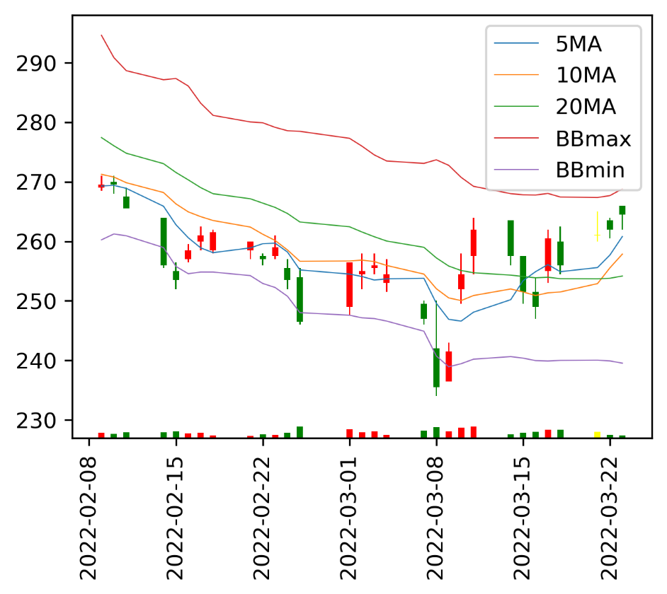
09:00
09:01 | 263.5
09:02 | 263.5
09:03 | 263.5
09:04 | 263.5
09:05 | 264
09:06 | 264.5
09:07 | 265
09:08 | 264.5
09:09 | 264
09:10 | 264.5
09:11 | 264.5
09:12 | 264
09:13 | 264
09:14 | 263.5
09:15 | 263.5
09:16 | 263.5
09:17 | 263.5
09:18 | 264
09:19 | 264
09:20 | 264
09:21 | 264.5
09:22 | 264.5
09:23 | 264.5
09:24 | 264
09:25 | 264
09:26 | 264
09:27 | 264.5
09:28 | 264
09:29 | 264
09:30 | 264.5
09:31 | 264.5
09:32 | 264
09:33 | 264
09:34 | 264.5
09:35 | 264
09:36 | 264
09:37 | 264
09:38 | 264.5
09:39 | 265
09:40 | 265
09:41 | 265.5
09:42 | 265.5
09:43 | 265.5
09:44 | 265
09:45 | 265.5
09:46 | 265
09:47 | 265.5
09:48 | 266
09:49 | 266
...
個股名稱 | 昨日收盤價 | 目前成交價 | 漲跌幅 | 每分鐘 | 即時股價
台達電 | 264.5 | 266.5 | 0.76% | 09:00
 |  |  |  | 09:01 | 263.5
五檔 |  |  |  | 09:02 | 263.5
買量 | 買價 | 賣價 | 賣量 | 09:03 | 263.5
35 | 266.5 | 267 | 134 | 09:04 | 263.5
13 | 266 | 267.5 | 199 | 09:05 | 264
18 | 265.5 | 268 | 391 | 09:06 | 264.5
140 | 265 | 268.5 | 171 | 09:07 | 265
242 | 264.5 | 269 | 137 | 09:08 | 264.5
 |  |  |  | 09:09 | 264
上次更新時間 | 2022-03-24T13:30:00.000+08:00 |  |  | 09:10 | 264.5
 |  |  |  | 09:11 | 264.5
 |  |  |  | 09:12 | 264
 |  |  |  | 09:13 | 264
 |  |  |  | 09:14 | 263.5
 |  |  |  | 09:15 | 263.5
 |  |  |  | 09:16 | 263.5
 |  |  |  | 09:17 | 263.5
 |  |  |  | 09:18 | 264
 |  |  |  | 09:19 | 264
 |  |  |  | 09:20 | 264
 |  |  |  | 09:21 | 264.5
 |  |  |  | 09:22 | 264.5
 |  |  |  | 09:23 | 264.5
 |  |  |  | 09:24 | 264
 |  |  |  | 09:25 | 264
 |  |  |  | 09:26 | 264
 |  |  |  | 09:27 | 264.5
 |  |  |  | 09:28 | 264
 |  |  |  | 09:29 | 264
 |  |  |  | 09:30 | 264.5
 |  |  |  | 09:31 | 264.5
 |  |  |  | 09:32 | 264
 |  |  |  | 09:33 | 264
 |  |  |  | 09:34 | 264.5
 |  |  |  | 09:35 | 264
 |  |  |  | 09:36 | 264
 |  |  |  | 09:37 | 264
 |  |  |  | 09:38 | 264.5
 |  |  |  | 09:39 | 265
 |  |  |  | 09:40 | 265
 |  |  |  | 09:41 | 265.5
 |  |  |  | 09:42 | 265.5
 |  |  |  | 09:43 | 265.5
 |  |  |  | 09:44 | 265
 |  |  |  | 09:45 | 265.5
 |  |  |  | 09:46 | 265
 |  |  |  | 09:47 | 265.5
 |  |  |  | 09:48 | 266
 |  |  |  | 09:49 | 266
 |  |  |  | 09:50 | 265.5
 |  |  |  | 09:51 | 266
 |  |  |  | 09:52 | 266
 |  |  |  | 09:53 | 265.5
 |  |  |  | 09:54 | 265.5
 |  |  |  | 09:55 | 265.5
 |  |  |  | 09:56 | 265.5
 |  |  |  | 09:57 | 266
 |  |  |  | 09:58 | 265.5
 |  |  |  | 09:59 | 265.5
 |  |  |  | 10:00 | 265.5
 |  |  |  | 10:01 | 265.5
 |  |  |  | 10:02 | 265
 |  |  |  | 10:03 | 265
 |  |  |  | 10:04 | 265
 |  |  |  | 10:05 | 265
 |  |  |  | 10:06 | 265.5
 |  |  |  | 10:07 | 265
 |  |  |  | 10:08 | 265
 |  |  |  | 10:09 | 265.5
 |  |  |  | 10:10 | 265
 |  |  |  | 10:11 | 265.5
 |  |  |  | 10:12 | 265
 |  |  |  | 10:13 | 265.5
 |  |  |  | 10:14 | 265.5
 |  |  |  | 10:15 | 265
 |  |  |  | 10:16 | 265
 |  |  |  | 10:17 | 265
 |  |  |  | 10:18 | 264.5
 |  |  |  | 10:19 | 264.5
 |  |  |  | 10:20 | 265
 |  |  |  | 10:21 | 264.5
 |  |  |  | 10:22 | 264.5
 |  |  |  | 10:23 | 264.5
 |  |  |  | 10:24 | 264.5
 |  |  |  | 10:25 | 264.5
 |  |  |  | 10:26 | 264.5
 |  |  |  | 10:27 | 264.5
 |  |  |  | 10:28 | 265
 |  |  |  | 10:29 | 264.5
 |  |  |  | 10:30 | 265
 |  |  |  | 10:31 | 265
 |  |  |  | 10:32 | 265
 |  |  |  | 10:33 | 265
 |  |  |  | 10:34 | 265
 |  |  |  | 10:35 | 265
 |  |  |  | 10:36 | 265
 |  |  |  | 10:37 | 265
 |  |  |  | 10:38 | 265
 |  |  |  | 10:39 | 265
 |  |  |  | 10:40 | 265
 |  |  |  | 10:41 | 265.5
 |  |  |  | 10:42 | 265
 |  |  |  | 10:43 | 265
 |  |  |  | 10:44 | 265
 |  |  |  | 10:45 | 265
 |  |  |  | 10:46 | 265
 |  |  |  | 10:47 | 265
 |  |  |  | 10:48 | 265
 |  |  |  | 10:49 | 265
 |  |  |  | 10:50 | 265
 |  |  |  | 10:51 | 265
 |  |  |  | 10:52 | 264.5
 |  |  |  | 10:53 | 265
 |  |  |  | 10:54 | 264.5
 |  |  |  | 10:55 | 265
 |  |  |  | 10:56 | 265
 |  |  |  | 10:57 | 265
 |  |  |  | 10:58 | 265
 |  |  |  | 10:59 | 265.5
 |  |  |  | 11:00 | 265.5
 |  |  |  | 11:01 | 265.5
 |  |  |  | 11:02 | 266
 |  |  |  | 11:03 | 266
 |  |  |  | 11:04 | 266
 |  |  |  | 11:05 | 265.5
 |  |  |  | 11:06 | 266
 |  |  |  | 11:07 | 266
 |  |  |  | 11:08 | 265.5
 |  |  |  | 11:09 | 265.5
 |  |  |  | 11:10 | 266
 |  |  |  | 11:11 | 266
 |  |  |  | 11:12 | 265.5
 |  |  |  | 11:13 | 266
 |  |  |  | 11:14 | 265.5
 |  |  |  | 11:15 | 265.5
 |  |  |  | 11:16 | 265.5
 |  |  |  | 11:17 | 265.5
 |  |  |  | 11:18 | 265
 |  |  |  | 11:19 | 265.5
 |  |  |  | 11:20 | 265
 |  |  |  | 11:21 | 265
 |  |  |  | 11:22 | 265.5
 |  |  |  | 11:23 | 265
 |  |  |  | 11:24 | 265
 |  |  |  | 11:25 | 266
 |  |  |  | 11:26 | 265.5
 |  |  |  | 11:27 | 266
 |  |  |  | 11:28 | 266
 |  |  |  | 11:29 | 265.5
 |  |  |  | 11:30 | 265.5
 |  |  |  | 11:31 | 265.5
 |  |  |  | 11:32 | 266
 |  |  |  | 11:33 | 266
 |  |  |  | 11:34 | 266
 |  |  |  | 11:35 | 265.5
 |  |  |  | 11:36 | 266
 |  |  |  | 11:37 | 265.5
 |  |  |  | 11:38 | 266
 |  |  |  | 11:39 | 266
 |  |  |  | 11:40 | 266
 |  |  |  | 11:41 | 266
 |  |  |  | 11:42 | 266
 |  |  |  | 11:43 | 266
 |  |  |  | 11:44 | 266
 |  |  |  | 11:45 | 265.5
 |  |  |  | 11:46 | 265.5
 |  |  |  | 11:47 | 265.5
 |  |  |  | 11:48 | 265.5
 |  |  |  | 11:49 | 266
 |  |  |  | 11:50 | 265.5
 |  |  |  | 11:51 | 266
 |  |  |  | 11:52 | 265.5
 |  |  |  | 11:53 | 265.5
 |  |  |  | 11:54 | 265.5
 |  |  |  | 11:55 | 265.5
 |  |  |  | 11:56 | 266
 |  |  |  | 11:57 | 266
 |  |  |  | 11:58 | 266
 |  |  |  | 11:59 | 265.5
 |  |  |  | 12:00 | 265.5
 |  |  |  | 12:01 | 266
 |  |  |  | 12:02 | 265.5
 |  |  |  | 12:03 | 265.5
 |  |  |  | 12:04 | 265.5
 |  |  |  | 12:05 | 266
 |  |  |  | 12:06 | 265.5
 |  |  |  | 12:07 | 265.5
 |  |  |  | 12:08 | 265.5
 |  |  |  | 12:09 | 265.5
 |  |  |  | 12:10 | 266.5
 |  |  |  | 12:11 | 267
 |  |  |  | 12:12 | 267
 |  |  |  | 12:13 | 267.5
 |  |  |  | 12:14 | 267
 |  |  |  | 12:15 | 267.5
 |  |  |  | 12:16 | 267
 |  |  |  | 12:17 | 267
 |  |  |  | 12:18 | 267.5
 |  |  |  | 12:19 | 267.5
 |  |  |  | 12:20 | 267
 |  |  |  | 12:21 | 267.5
 |  |  |  | 12:22 | 267
 |  |  |  | 12:23 | 266.5
 |  |  |  | 12:24 | 266
 |  |  |  | 12:25 | 266
 |  |  |  | 12:26 | 266.5
 |  |  |  | 12:27 | 266.5
 |  |  |  | 12:28 | 266.5
 |  |  |  | 12:29 | 266.5
 |  |  |  | 12:30 | 266.5
 |  |  |  | 12:31 | 266.5
 |  |  |  | 12:32 | 266.5
 |  |  |  | 12:33 | 267
 |  |  |  | 12:34 | 267
 |  |  |  | 12:35 | 267
 |  |  |  | 12:36 | 267
 |  |  |  | 12:37 | 267
 |  |  |  | 12:38 | 267.5
 |  |  |  | 12:39 | 267.5
 |  |  |  | 12:40 | 267.5
 |  |  |  | 12:41 | 267.5
 |  |  |  | 12:42 | 267.5
 |  |  |  | 12:43 | 267
 |  |  |  | 12:44 | 267.5
 |  |  |  | 12:45 | 267.5
 |  |  |  | 12:46 | 267.5
 |  |  |  | 12:47 | 267
 |  |  |  | 12:48 | 267
 |  |  |  | 12:49 | 267
 |  |  |  | 12:50 | 267
 |  |  |  | 12:51 | 266.5
 |  |  |  | 12:52 | 266.5
 |  |  |  | 12:53 | 266.5
 |  |  |  | 12:54 | 266.5
 |  |  |  | 12:55 | 266
 |  |  |  | 12:56 | 266
 |  |  |  | 12:57 | 266.5
 |  |  |  | 12:58 | 266.5
 |  |  |  | 12:59 | 266.5
 |  |  |  | 13:00 | 266.5
 |  |  |  | 13:01 | 266.5
 |  |  |  | 13:02 | 266
 |  |  |  | 13:03 | 266.5
 |  |  |  | 13:04 | 266.5
 |  |  |  | 13:05 | 266.5
 |  |  |  | 13:06 | 266.5
 |  |  |  | 13:07 | 266.5
 |  |  |  | 13:08 | 266.5
 |  |  |  | 13:09 | 266.5
 |  |  |  | 13:10 | 266.5
 |  |  |  | 13:11 | 266.5
 |  |  |  | 13:12 | 266.5
 |  |  |  | 13:13 | 266.5
 |  |  |  | 13:14 | 266
 |  |  |  | 13:15 | 266.5
 |  |  |  | 13:16 | 266
 |  |  |  | 13:17 | 266.5
 |  |  |  | 13:18 | 266.5
 |  |  |  | 13:19 | 266.5
 |  |  |  | 13:20 | 266.5
 |  |  |  | 13:21 | 266.5
 |  |  |  | 13:22 | 266
 |  |  |  | 13:23 | 266.5
 |  |  |  | 13:24 | 266.5
 |  |  |  | 13:25 | 266.5
 |  |  |  | 13:26 | 266.5
 |  |  |  | 13:27 | 266.5
 |  |  |  | 13:28 | 266.5
 |  |  |  | 13:29 | 266.5
 |  |  |  | 13:30 | 266.5

